設定
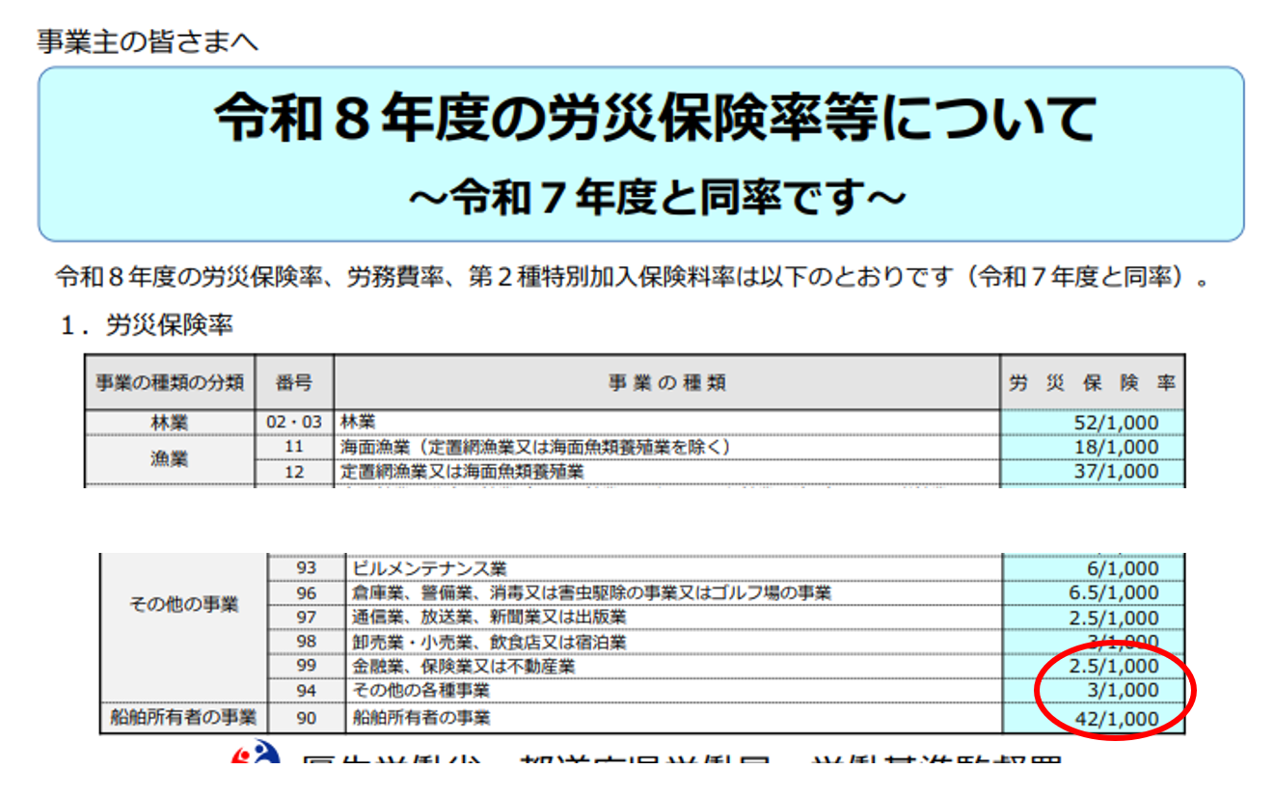
 | 年度 | 労災保険率 |  | 雇用保険率
確定（前年度） | 令和７年 | 3 | /1000 | 14.5 | /1000
概算（今年度） | 令和８年 | 3 | /1000 | 13.5 | /1000

 |  | 一般拠出金率
一般拠出金 | 令和７年 | 2 | /1000

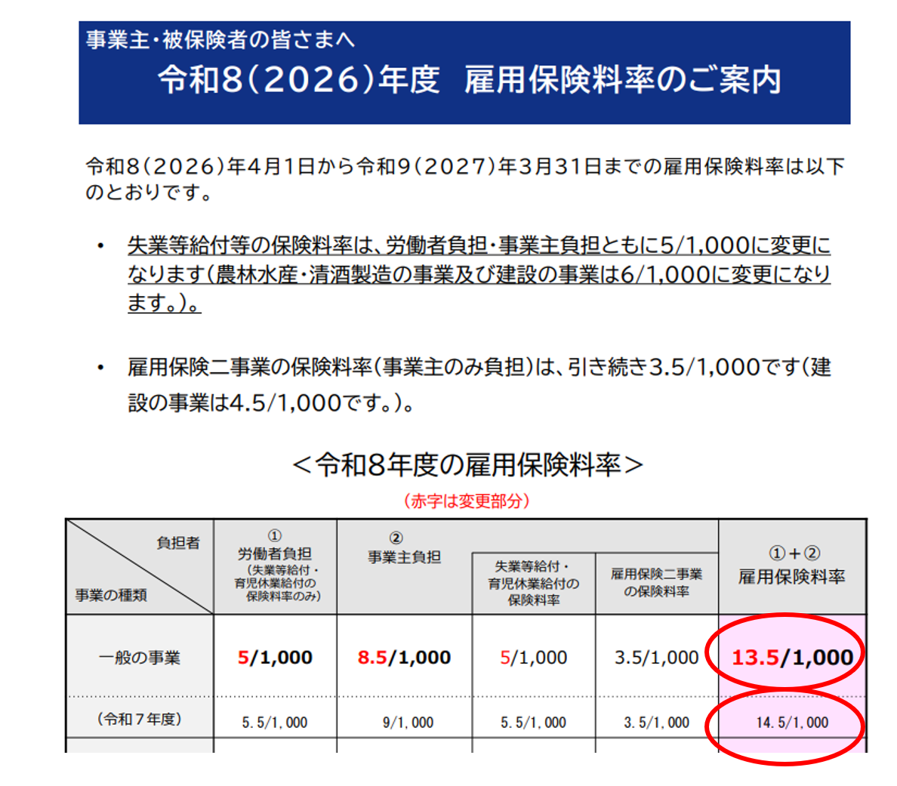

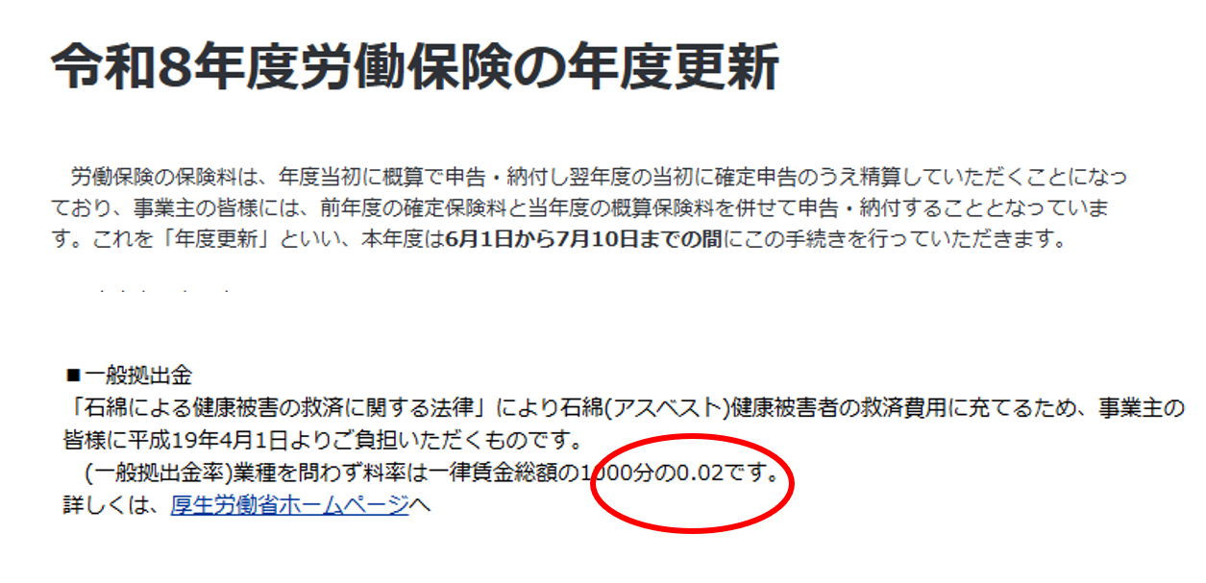

申告書
申告書

 |  |  | 常用使用労働者数 |  |  | 雇用保険被保険者数
 |  |  | 2 |  | 人 | 1 |  | 人
 |  |  | ④ |  |  | ⑤
確定保険料
 |  |  | 保険料・一般拠出金算定基礎額 ⑧ |  |  | 保険料・一般拠出金率 |  |  | 確定保険料・一般拠出金額

労働保険料 |  |  | （イ） |  | 千円 |  | 17.5 |  | 35940 |  | 円 | = ⑩の(ロ) + ⑩の(ホ)
労災保険分 |  |  | （ロ） | 3280 | 千円 | × | 3 |  | 9840 |  | 円 | ・・・⑩の（ロ）
雇用保険分 |  |  | （ホ） | 1800 | 千円 | × | 14.5 |  | 26100 |  | 円 | ・・・⑩の（ホ）
一般拠出金 |  |  | （ヘ） | 3280 | 円 | × | 0.02 |  | 65 |  | 円

概算保険料
 |  |  | 保険料算定基礎額の見込み額 ⑫ |  |  | 保険料・一般拠出金率 |  |  | 確定保険料・一般拠出金額

注 申告済概算保険料額は、去年に納付した分の保険料です。 労働局から送られてくる申告書に記載されています。
労働保険料 |  |  | （イ） |  | 千円 |  | 16.5 |  | 34140 |  | 円 | ・・・⑭（イ）
労災保険分 |  |  | （ロ） | 3280 | 千円 | × | 3 |  | 9840 |  | 円
雇用保険分 |  |  | （ホ） | 1800 | 千円 | × | 13.5 |  | 24300 |  | 円

差引額 | ⑱申告済概算保険料額 |  |  |  | 35496 |  | 円 | 充当の意思
 | 充当額 |  | 0 | 円 | 不足額 | 444 | 円 | 1
 | 還付額

期別納付額 | 第1期 | 概算保険料 |  | 労働保険料充当額 |  | 不足額 |  | 今期労働保険料 |  | 一般拠出充当額 |  | 一般拠出金 |  | 今期納付額
 |  | 34140 | 円 | 0 | 円 | 444 | 円 | 34584 | 円 | 0 | 円 | 65 | 円 | 34649 | 円
 | 第2期 | 0 | 円 | 0 | 円 | 0 | 円
 | 第3期 | 0 | 円 | 0 | 円 | 0 | 円
注 ・・・⑭（イ）のが４０万以上の場合には、概算保険料を３回に分けて納付できる。

